Inicio
CALIFICACIÓN ENERGETICA DE VIVIENDAS EN CHILE
Programa de cálculo para la calificación. |  | Versión: | 1.0

 | La presente planilla es la herramienta de cálculo del Sistema de Calificación Energética de Viviendas en Chile. Se compone de 7 hojas; - CE_Chile (Calificación Energética de Viviendas en Chile), Datos Informe y Etiqueta, Resultados Detallados, Notas 1, Notas 2 y Notas 3.. En la hoja CE_Chile se deben ingresar todos los datos para la calificación. La hoja Datos Informe y Etiqueta, genera la información ordenada y necesaria para la creación del Informe de Evaluación y Etiqueta de Eficiencia Energética. La hoja Resultados Detallados entrega información detallada para el análisis. Las hojas de Notas son para uso libre del usuario. La información e instrucciones para la utilización de esta planilla de cálculo se encuentra en el documento: Manual de Procedimientos del Sistema de Calificación Energética de Viviendas en Chile, el cual se puede obtener desde la página WEB del MINVU (www.minvu.cl).

 |  |  |  | 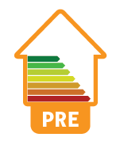 | 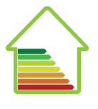

CE_Chile
CALIFICACIÓN ENERGÉTICA EN VIVIENDAS EN CHILE
 | Sistema de Certificación Térmica de Viviendas de Chile

 | 1.- Características de la vivienda

 | 1.1.- Datos generales e identificación del proyecto

1 | Tipo de Calificación
2 | Ubicación del proyecto

 | Comuna |  |  | Huechuraba
 | Región |  |  | RM

3 | Identificación de la vivienda a evaluar
4 | Nombre del proyecto
5 | Dirección de la vivienda
6 | Tipo de vivienda

7 | Rol vivienda
8 | Evaluador energético
9 | Rol registro de Evaluadores:
 | RUT Evaluador
10 | Fecha de emisión:
11 | Fecha de vencimiento:
12 | Informe de Evaluación Nº:

13 | Solicitado por:
 | RUT Mandante

 | 1.2.- Descripción general de los elementos de la envolvente (esto sólo se utiliza en la confección del certificado)

14 | Muro principal
15 | Muro secundario
16 | Piso ventilado princ.
17 | Techo principal
18 | Techo secundario
19 | Ventana principal
20 | Ventana secundaria

 | 1.3.- Descripción general de los sistemas de calefacción y agua caliente sanitaria

21 | Sistema de calefacción
22 | Sistema de agua caliente

 | 2.- Dimensiones de la vivienda

 |  | Area (m²) |  | Altura (m) |  | Volumen (m³)

23 | Piso 1 | 69.05 |  | 2.35 | = | 162.3
24 | Piso 2 | 42.0 |  | 2.4 | = | 98.7
25 | Piso 3+4+.. | 0.0 | ˣ | 0.0 | = | 0.0

26 | Total | 111.05 |  |  |  | 261.0

 | 3.- Características térmicas de la envolvente

 | 3.1.- Area y coeficiente de transferencia de calor por elemento constructivo

 |  | Area (m²) |  | U (W/Km²) |  | Umax (W/Km2)

27 | Puertas | 3.10 | ˣ | 2.21 |  | 0.00
28 | Ventanas 1 | 23.57 | ˣ | 5.80 |  | 0.00
29 | Ventanas 2 |  | ˣ |  |  | 0.00 |  | RVM | 0.15
30 | Ventana en el techo |  |  |  |  | 0.00 |  | Para este valor de RVM es obligatorio calcular
31 | Piso ventilado |  |  |  |  | 0.70 |  | la demanda de calefacción con el programa CCTE
32 | Muro 1 | 71.33 | ˣ | 1.58 |  | 1.90
33 | Muro 2 | 54.25 | ˣ | 0.46 |  | 1.90
34 | Muro 3 |  | ˣ |  |  | 1.90
35 | Techo 1 | 71.65 | ˣ | 0.47 |  | 0.47
36 | Techo 2 |  | ˣ |  |  | 0.47

 |  | Perímetro (m) |  | kl (W/Km)

37 | Piso en contacto con terreno 1 | 39.07 |  | 1.20
38 | Piso en contacto con terreno 2 |  |  | 0.00

 | 3.2.- Ventanas (sombreamiento y orientación)

 | Orientación | FA |  | Area (m²) |  | FS |  |  | FM
39 | N | 0.52 |  | 2.32 |  | 0.87 |  |  |  | 0.85
40 | NE / NO |  |  |  |  |  |  |  |  | 0.00
41 | E / O | 0.71 |  | 20.79 |  | 0.87 |  |  |  | 0.85
42 | SE / SO |  |  |  |  |  |  |  |  | 0.00
43 | S | 0.45 |  | 0.46 |  | 0.87 |  |  |  | 0.85
44 | Ventana en el techo |  |  | 0.00 |  |  |  |  |  | 0.00
 |  |  |  | 23.57

 | 4.- Definición de la metodología a usar en cálculo de la demanda de calefacción

45 | Seleccionar el tipo de cálculo |  |  |  |  |  |  | 1

 | 4.1.- Demanda calefacción utilizando el programa CCTE

46 | Demanda de calefacción de la vivienda |  |  |  |  | 54.0 | (kWh/ m2 año)
47 | Demanda de calefacción de la referencia |  |  |  |  | 75.8 | (kWh/ m2 año)

 | 5.- Resultados del cálculo de demanda calefacción + iluminación
48 | Demanda de calefacción |  |  |  |  | 117.0 | (kWh/ m2 año)
48a | Demanda de Iluminación |  |  |  |  | 5.7 | (kWh/ m2 año)
49 | Temperatura de base |  |  |  |  | 16.7 | ( ºC )
50 | Grados Día a la temperatura base |  |  |  |  | 1163.0 | ( ºC )
51 | C (porcentaje de la demanda de referencia) |  |  |  |  | 76.8 | ( % )
52 | Demanda de referencia |  |  |  |  | 154.1 | (kWh/ m2 año)
 | Nota: No se considera la demanda de calefacción ya que es muy baja. Luego, no es relevante en el consumo de energía total |  |  |  |  |  |  |  |  |  |  |  |  | 0

 | 6.- Definición de los equipos y sistemas

 | 6.1.- Sistema de calefacción

53 | Potencia referencial del sistema de calefacción |  |  |  |  |  |  | 8.38 | (kW)

 | Tipo de energético utilizado en el sistema de calefacción
54

 | Rendimiento general del equipo principal
55 |  |  |  |  |  |  |  |  |  |  |  | 0.65 | (-)

 | Corrección por distribución
56 |  |  |  |  |  |  |  |  |  |  |  | 1.00

 | Corrección por control
57 |  |  |  |  |  |  |  |  |  |  |  | 1.00

 | Opción de definición de rendimiento del elemento principal en base a certificado de ensayo
58 | Rendimiento de generación (dejar valor cero "0" si no presenta certificado) |  |  |  |  |  |  |  |  |  |  | 0 | (-)

59 | Rendimiento del sistema completo |  |  |  |  |  |  |  |  |  |  | 0.65 | (-)

 | 6.2.- Sistema de agua caliente sanitaria

 | Tipo de energético a utilizar
60

 | Rendimiento de generación
61 |  |  |  |  |  |  |  |  |  |  |  | 0.70 | (-)

 | Corrección por distribución
62 |  |  |  |  |  |  |  |  |  |  |  | 0.90

63 | Corrección por estanque de almacenamiento (ver tabla en manuales) |  |  |  |  |  |  |  |  |  |  | 0.00 | (kWh/año)

 | Opción de definición de rendimiento del elemento principal en base a certificado de ensayo
64 | Rendimiento de generación (dejar valor cero "0" si no presenta certificado) |  |  |  |  |  |  |  |  |  |  | 0 | (-)

65 | Rendimiento del sistema completo |  |  |  |  |  |  |  |  |  |  | 0.63 | (-)

 | 6.3.-Sistema de iluminación

 | El cálculo se realiza en base a valores por defecto

 | 6.4.- Sistemas de captación de energías renovables no convencionales

66 | ¿Dispone de un sistema de colectores solar - térmico? |  |  |  |  |  |  | 3 | 1

67 | Sistema solar para aporte en calefacción y agua caliente sanitaria
68 | Tipo de colector:
69 | Tipo de servicio
70 | Superficie total de colectores solares (bruta) |  |  |  |  | 2 | (m2)
71 | Angulo de inclinación de los colectores |  |  |  |  | 40 | (grados)
72 | Angulo de azimut de los colectores |  |  |  |  | 10 | (grados)
73 | Factor de corrección por obstrucciones |  |  |  |  | 1 | (-)

 | Propiedades del colector |  |  |  |  | Por defecto |  | A modificar |  | A usar
74 | Rendimiento óptico del colector |  |  |  |  | 0.00 |  | 0 |  | 0.00
75 | Coeficiente de pérdidas térmicas |  |  |  |  | 0.00 |  | 0 |  | 0.00
76 | Relación Area Neta / Area Bruta |  |  |  |  | 0.00 |  | 0 |  | 0.00

 | Resultados

77 | Porcentaje de aporte solar al ACS |  |  |  |  |  |  |  |  | 0.0 | (%)
78 | Porcentaje de aporte solar a la calefacción |  |  |  |  |  |  |  |  | 0.0 | (%)

79 | ¿Dispone de un sistema de paneles fotovoltaicos para generar electricidad? |  |  |  |  |  |  |  | 1 |  | 1

 | Sistema fotovoltaico para aporte de iluminación

80 | Area neta de captadores fotovoltaicos |  |  |  |  | 3 | (m2)
81 | Angulo de inclinación de los colectores |  |  |  |  | 40 | (grados)
82 | Angulo de azimut de los colectores |  |  |  |  | 10 | (gados)
83 | Corrección por elementos de sombra |  |  |  |  | 0.5 | (-)

84 | Eficiencia general del sistema |  |  |  |  | 0.14 | (-)

85 | Porcentaje de aporte solar |  |  |  |  |  |  |  |  | 0.0 | (%)

 | 7.- Resultados del consumo de energía de la vivienda
86 | Aporte de energía solar a la calefacción |  |  |  |  |  |  | 0.0 |  | ( %) |  | 0.0 | (kWh/año)
87 | Aporte de energía solar al agua caliente sanitaria |  |  |  |  |  |  | 0.0 |  | ( %) |  | 0.0 | (kWh/año)
88 | Aporte de energía solar a la iluminación |  |  |  |  |  |  | 0.0 |  | ( %) |  | 0.0 | (kWh/año)

89 | Consumo de energía primaria en calefacción |  |  |  |  |  |  | 198.0 |  | (kWh/ m2 año)
90 | Consumo de energía primaria en agua caliente sanitaria |  |  |  |  |  |  | 38.6 |  | (kWh/ m2 año)
91 | Consumo de energía primaria en iluminación |  |  |  |  |  |  | 11.3 |  | (kWh/ m2 año)

92 | Consumo total de energía primaria |  |  |  |  |  |  | 248.0 |  | (kWh/ m2 año)
93 | Coeficiente energético : C |  |  |  |  |  |  | 81 |  | ( % )
94 | Consumo de energía de referencia |  |  |  |  |  |  | 306.8 |  | (kWh/ m2 año)

 | 8.- Indice de Sobrecalentamiento

 | Atributo |  |  | Valor del atributo
95 | Materialidad |  |  | 0.5
96 | Ventanas |  |  | 1.0
97 | Ganancias internas |  |  | 0.5
98 | Aislación térmica
99 | Ventilación natural

Datos Informe y Etiqueta
CALIFICACIÓN ENERGÉTICA DE VIVIENDAS EN CHILE

1.- Etiqueta

Tipo de Calificación | 1 | Calificación Energética
Informe de evaluación Nº | 2 | 0
Región |  | RM
Dirección | 3 | 0
Comuna | 4 | Huechuraba
Rol vivienda | 5 | 0
Tipo de vivienda | 6 | Casa aislada
Superficie interior útil | 7 | 111.05
Zona térmica | 8 | Zona 3 - A

Calificación energética de arquitectura | 9 | D |  |  | 0
Requerimientos de energía | 10 | 0.0 | (kWh/ m2 año)
Ahorro de energía |  | 23.2%
Comentario eventual en el caso que no se evalué la calefacción | 11 | Nota: No se considera la demanda de calefacción ya que es muy baja. Luego, no es relevante en el consumo de energía total

Calificación energética de arquitectura + equipos + tipo de energético | 12 | E
Requerimientos de energía | 13 | 248.0 | (kWh/ m2 año)
Ahorro de energía |  | 19.2%
Fecha de emisión | 14 | 0
Fecha de vencimiento | 15 | 0

Versión del procedimiento oficial de calificación energética | 16 | 1

2.- Informe de Evaluación

2.1.- Página 1

Título del Informe | 17 | Calificación Energética
Tipo de calificación | 18 | Calificación Energética
Informe de Evaluación Nº | 19 | 0

Dirección | 20 | 0
Comuna | 21 | Huechuraba
Región | 22 | RM
Rol Vivienda | 23 | 0
Tipo de vivienda | 34 | Casa aislada
Zona térmica | 25 | Zona 3 - A
Superficie interior útil | 26 | 111.1
Solicitado por | 27 | 0.00
RUT |  | 0
Calificación energética de arquitectura | 28 | D |  |  | 0
Requerimientos de energía | 29 | 0.0 | (kWh/ m2 año)
Ahorro de Energía |  | 23.2%
Comentario eventual en el caso que no se evalúe la calefacción | 30 | Nota: No se considera la demanda de calefacción ya que es muy baja. Luego, no es relevante en el consumo de energía total

Calificación energética de arquitectura + equipos + tipo de energético | 31 | E
Requerimientos de energía | 32 | 248.0 | (kWh/ m2 año)
Ahorro de Energía |  | 19.2%
Fecha de emisión | 33 | 0
Fecha de vencimiento | 34 | 0

Versión del procedimiento oficial de calificación energética | 35 | 1.0
Metodología | 36 | Cálculo Estático de la Demanda

Indicador de sobrecalentamiento | 37 | 1.96

Aportes de energías renovables
Calefacción | 38 | 0.0 |  | (%)
Iluminación | 39 | 0.0 |  | (%)
Agua caliente sanitaria | 40 | 0.0 |  | (%)

Requerimiento Energético de Arquitectura

Zona térmica | 41 | 3

Casa aislada | 42 | 125 | (%)
Casa pareada | 43 | 100 | (%)
Departamento | 44 | 40 | (%)

Evaluador Energético | 45 | 0
Rol Registro de Consultores Minvu | 46 | 0
Rut Evaluador |  | 0
2.2.- Pagina 2

Título del Informe | 47 | Calificación Energética
Tipo de calificación | 48 | Calificación Energética
Informe de Evaluación Nº | 49 | 0

Requerimientos de Energía Primaria
Calefacción | 50 | 198 | (kWh/ m2 año)
 | 51 | 80 | ( %)

Iluminación | 52 | 11 | (kWh/ m2 año)
 | 53 | 5 | ( %)

Agua Caliente sanitaria | 54 | 39 | (kWh/ m2 año)
 | 55 | 16 | ( %)

Total | 56 | 248 | (kWh/ m2 año)
 | 57 | 100 | ( %)

Emisiones de CO2 | 58 | 57 | (KgCO2/m2 año)

Características de la vivienda

Muro principal
superficie | 59 | 71.3 | (m2)
Descripción | 60 | 0
U del muro | 61 | 1.58 | (W/Km2)
U máximo ordenanza | 62 | 1.90 | (W/Km2)

Muro secundario
superficie | 63 | 54.3 | (m2)
Descripción | 64 | 0
U del muro | 65 | 0.46 | (W/Km2)
U máximo ordenanza | 66 | 1.90 | (W/Km2)

Piso ventilado principal
superficie | 67 | 0.0 | (m2)
Descripción | 68 | 0
U del piso | 69 | 0.00 | (W/Km2)
U máximo ordenanza | 70 | 0.00 | (W/Km2)

Techo principal
superficie | 71 | 71.7 | (m2)
Descripción | 72 | 0
U del techo | 73 | 0.47 | (W/Km2)
U máximo ordenanza | 74 | 0.47 | (W/Km2)

Techo secundario
superficie | 75 | 0.0 | (m2)
Descripción | 76 | 0
U del techo | 77 | 0.00 | (W/Km2)
U máximo ordenanza | 78 | 0.47 | (W/Km2)

Ventana principal
superficie | 79 | 23.6 | (m2)
Descripción | 80 | 0
U de la ventana | 81 | 5.80 | (W/Km2)

Ventana secundaria
superficie | 82 | 0.0 | (m2)
Descripción | 83 | 0
U de la ventana | 84 | 0.00 | (W/Km2)

Descripción Sistema de Calefacción | 85 | 0
Descripción Sistema de Agua Caliente Sanitaria | 86 | 0

Evaluador Energético | 87 | 0
Rol Registro de Consultores Minvu | 88 | 0

2.3. Pagina 3

Nombre del Informe | 89 | Calificación Energética
Tipo de calificación | 90 | Calificación Energética
Informe de Evaluación Nº | 91 | 0

Evaluador Energético | 92 | 0
Rol Registro de Consultores Minvu | 93 | 0

Evaluador Energético | 94 | 0
Rol Registro de Consultores Minvu | 95 | 0

Resultados Detallados
CERTIFICACIÓN ENERGÉTICA EN VIVIENDAS

Resultados detallados

Dimensiones de la vivienda

 | Vivienda Objeto | Referencia
Area total construida | 111.1 | 111.1 | (m2)
Volumen total de la vivienda | 261.0 | 261.0 | (m3)
Area total de muros brutos exteriores | 152.3 | 152.3 | (m2)
Area total de ventanas | 23.6 | 23.6 | (m2)

Distribución del % de perdidas por la envolvente

 | Vivienda Objeto | Referencia
Ventanas | 29.4 | 23.8 | (%) | 0
Muros | 34.9 | 45.7 | (%)
Piso | 10.1 | 10.1 | (%)
Techo | 7.2 | 5.9 | (%)
Infiltraciones | 18.5 | 15.0 | (%)

Parámetros generales del método de los grados día

Pérdidas por construcción (Qperif) | 379.5 | 487.5 | (W/K)
G x V | 465.6 | 573.6 | (W/K)

Ganancias térmicas
Ganancias por personas | 198.0 | 198.0 | (W)
Ganancias por iluminación | 188.8 | 188.8 | (W)
Ganancias por equipos | 188.8 | 188.8 | (W)
Ganancias internas | 386.8 | 386.8 | (W)
Ganancia solar total | 677.3 | 666.1 | (W)

Ganancia internas totales | 1,064.1 | 1,052.9 | (W)

Cálculo de los grados día a la temperatura base

Aporte de las ganancias internas | 2.3 | 1.8 | (K)
Temperatura interior | 19.0 | 19.0 | (K)
Temperatura base | 16.7 | 17.2 | (K)
Grados días a la temperatura base | 1,163.0 | 1,242.7 | (K)

Resultados generales de la demanda de calefacción

Demanda en calefacción en la vivienda | 12,995.2 | 17,107.9 | (kWh/año)
 | 117.0 | 154.1 | (kWh/ m2 año)
Utilización del CCTE
Demanda de calefacción de la vivienda | 0.0 |  | (kWh/ m2 año)
Demanda de calefacción del edificio de referencia | 0.0 |  | (kWh/ m2 año)

Demanda de calefacción final a utilizar | 12,995.2 | 17,107.9 | (kWh/año)
 | 117.0 | 154.1 | (kWh/ m2 año)

Demanda de energía en agua caliente sanitaria

Número ocupantes (N) | 5.2 | 5.2

Demanda anual ACS | 2,456.6 | 2,456.6 | (kWh/año)
 | 22.1 | 22.1 | (kWh/ m2 año)

Demanda de energía en iluminación

Iluminación exterior necesaria | 10,298.7 | 10,298.7 | [Lux]
Horas de iluminación natural al año | 2,938.3 | 2,938.3 | [h]

Demanda Iluminación | 628.2 | 628.2 | (kWh/año)
 | 5.7 | 5.7 | (kWh/ m2 año)

Aporte de los sistemas de energías renovables no convencionales

Colectores solares térmicos
Superficie total de colectores solares (bruta) | 2.0 |  | (m2)
Aporte solar al ACS | 0.0 |  | (kWh/año)
Porcentaje de aporte solar al ACS | 0.0 |  | (%)
Aporte solar a la calefacción | 0.0 |  | (kWh/año)
Porcentaje de aporte solar a la calefacción | 0.0 |  | (%)

Paneles solares fotovoltaicos
Superficie total de paneles solares | 3.0 |  | (m2)
Aporte solar a la iluminación | 0.0 |  | (kWh/año)
Porcentaje de aporte solar a la iluminación | 0.0 |  | (%)

Consumos de energía

Calefacción
Demanda de energía en calefacción | 12,995.2 | 17,107.9 | (kWh/año)
Aporte solar en calefacción | 0.0 | 0.0 | (kWh/año)
Demanda de energía en calefacción menos aporte solar | 12,995.2 | 17,107.9 | (kWh/año)
Rendimiento general del sistema de calefacción | 0.65 | 0.65
Consumo de energía en calefacción | 19,992.7 | 26,319.8 | (kWh/año)

Agua caliente sanitaria
Demanda de energía en ACS | 2,456.6 | 2,456.6 | (kWh/año)
Aporte solar para ACS | 0.0 | 0.0 | (kWh/año)
Demanda de energía en ACS menos aporte solar | 2,456.6 | 2,456.6 | (kWh/año)
Rendimiento general del sistema de ACS | 0.6 | 0.7
Consumo de energía en ACS | 3,899.4 | 3,509.5 | (kWh/año)

Iluminación
Demanda de energía en iluminación | 628.2 | 628.2 | (kWh/año)
Aporte solar para iluminación | 0.0 | 0.0 | (kWh/año)
Consumo energía iluminación menos aporte solar | 628.2 | 628.2 | (kWh/año)

Resumen consumos

Consumo de energía en calefacción | 180.0 | 237.0 | (kWh/ m2 año)
Consumo de energía en agua caliente sanitaria | 35.1 | 31.6 | (kWh/ m2 año)
Consumo de energía en iluminación | 5.7 | 5.7 | (kWh/ m2 año)

Consumo total de energía | 220.8 | 274.3 | (kWh/ m2 año)

Consumo de energía primaria

Consumo de energía en calefacción | 198.0 | 260.7 | (kWh/ m2 año)
Consumo de energía en agua caliente sanitaria | 38.6 | 34.8 | (kWh/ m2 año)
Consumo de energía en iluminación | 11.3 | 11.3 | (kWh/ m2 año)

Consumo total de energía | 248.0 | 306.8 | (kWh/ m2 año)

Generación de CO2 equivalente

Generación por la calefacción | 5,014 | 7,527 | kgCO2/ año
Generación por agua caliente sanitaria | 978 | 880 | kgCO2/ año
Generación por iluminación | 386 | 386 | kgCO2/ año

Total | 6,378 | 8,793 | kgCO2/ año

Calculo Fa
FAV = FAV1 * FAV2 * FAV3

Valores de FAV1 para aleros superiores horizontales
 |  |  | Orientaciones N - NE - NO
 |  |  | H |  | L/H | #DIV/0!
 |  |  | D |  | D/H | #DIV/0!
 |  |  | L
 |  |  |  |  | X1 | #DIV/0!
 |  |  |  |  | Y | #DIV/0!
 |  |  |  |  | Y2 | #DIV/0!
 |  |  | FAV1 | #DIV/0! | Y3 | #DIV/0!

 |  |  | Orientaciones S - SE - SO - E - O
 |  |  | H |  | L/H | #DIV/0!
 |  |  | D |  | D/H | #DIV/0!
 |  |  | L
 |  |  |  |  | X1 | #DIV/0!
 |  |  |  |  | Y | #DIV/0!
 |  |  |  |  | Y2 | #DIV/0!
 |  |  | FAV1 | #DIV/0! | Y3 | #DIV/0!

Consideraciones para aleros no perpendiculares.

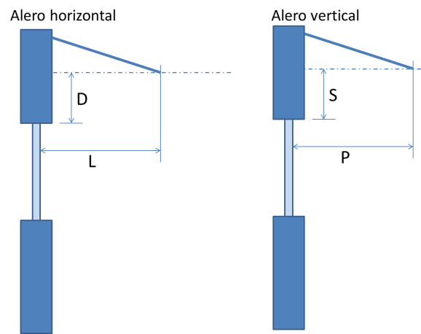
Caso 1

Para este caso se modifica la definición del D (o S) y L (o P), como se muestra en la figura.

Vista en Elevación |  | Vista en planta

Caso 2
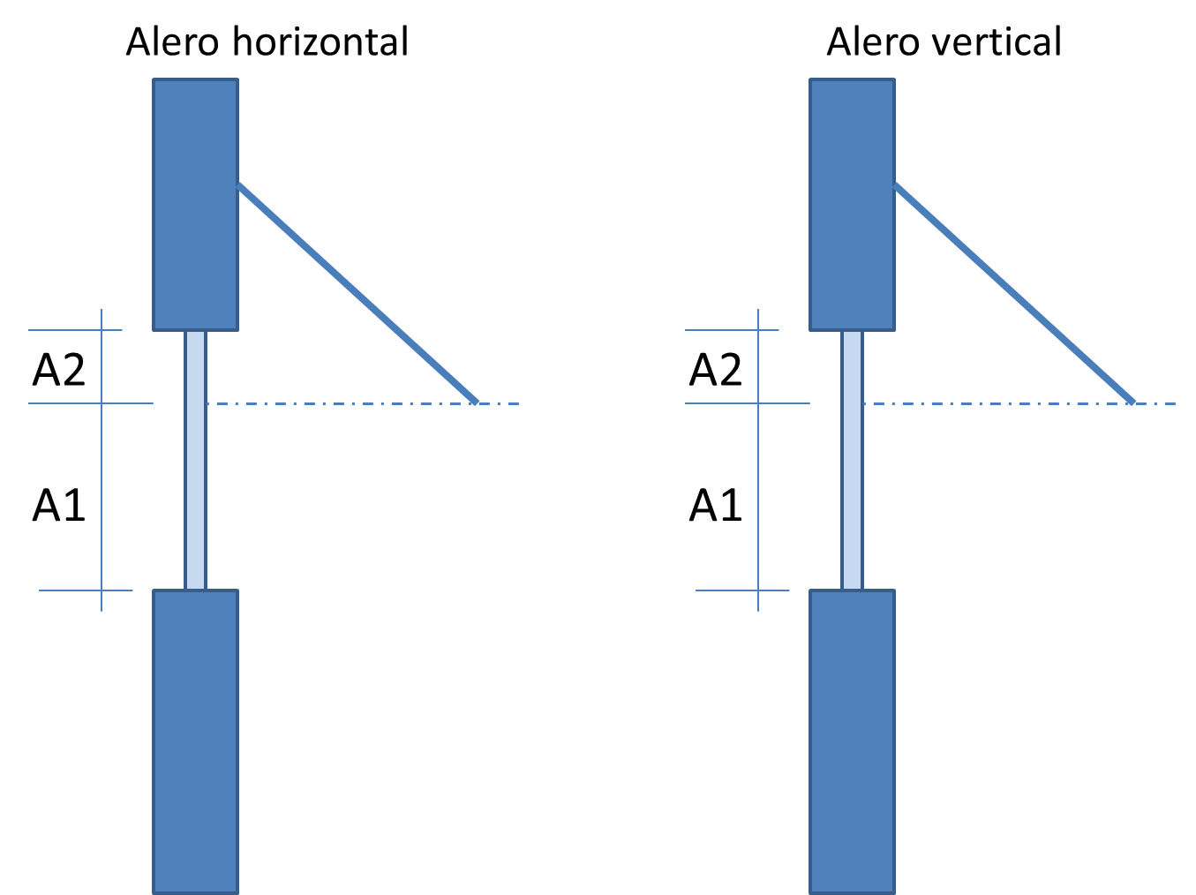
Se calculan 2 valores.
- Para el área A1 se calcula con la correspondiente al segmento de ventana y con D=0 (o S=0)
- Para el área A2 se usa un valor de F=0
- El valor final será el promedio ponderado por las áreas de cada segmento.

Vista en Elevación |  | Vista en planta

Caso 3
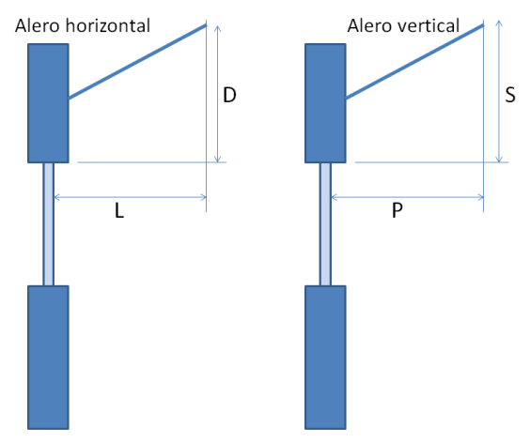

Para este caso se modifica la definición del D (o S) y L (o P), como se muestra en la figura.

Vista en Elevación |  | Vista en planta

Valores de FAV2 para elementos de sombra verticales
 |  |  | Orientaciones N - NE - NO
 |  |  | Elemento del Lado Izquierdo

 |  |  | W |  | P/W | #DIV/0!
 |  |  | P |  | S/W | #DIV/0!
 |  |  | S |  | X1 | 1.000
 |  |  |  |  | X2 | #DIV/0!
 |  |  | Yiz | #DIV/0! | X3 | #DIV/0!
 |  |  |  |  | X4 | #DIV/0!

 |  |  | Elemento del Lado derecho

 |  |  | W |  | P/W | #DIV/0!
 |  |  | P |  | S/W | #DIV/0!
 |  |  | S |  | X1 | #DIV/0!
 |  |  |  |  | X2 | #DIV/0!
 |  |  | Yder | #DIV/0! | X3 | #DIV/0!
 |  |  |  |  | X4 | #DIV/0!

 |  |  | FAV2 | #DIV/0!

 |  |  | Orientaciones S - SE - SO - E - O
 |  |  | Elemento del Lado Izquierdo

 |  |  | W |  | P/W | #DIV/0!
 |  |  | P |  | S/W | #DIV/0!
 |  |  | S |  | X1 | #DIV/0!
 |  |  |  |  | X2 | #DIV/0!
 |  |  | Yiz | #DIV/0! | X3 | #DIV/0!
 |  |  |  |  | X4 | #DIV/0!

 |  |  | Elemento del Lado derecho

 |  |  | W |  | P/W | #DIV/0!
 |  |  | P |  | S/W | #DIV/0!
 |  |  | S |  | X1 | #DIV/0!
 |  |  |  |  | X2 | #DIV/0!
 |  |  | Yder | #DIV/0! | X3 | #DIV/0!
 |  |  |  |  | X4 | #DIV/0!

 |  |  | FAV2 | #DIV/0!

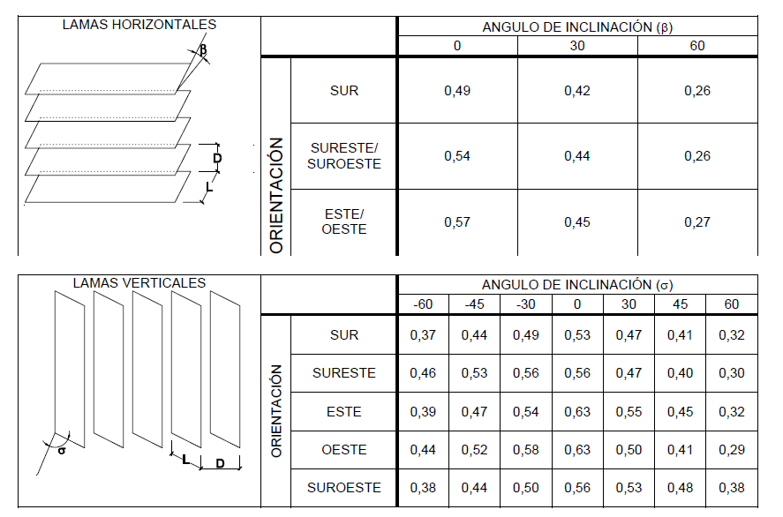
- Las tablas son válidas para L/D entre 0.8 a 1.3.
- Si L/D > 1.3, multiplicar los valores de la por 0.75.
- Si L/D < 0.8, multiplicar los valores por 1.15 .
- Se debe interpolar linealmente para los ángulos intermedio entre 0 y 60 grados.
- Para ángulos entre 60 y 75 multiplicar los valores por 0.7
- Para ángulos mayores a 75 grados usar un valor 1.
Valores de FAV3 para láminas sobre la ventana
Esta es solo una tabla. Hay que sacar los datos directamente
Lamas Horizonatales

Orientación | Angulo de inclinación
 | 0 | 30 | 60
N - NE - NO | 0.52 | 0.43 | 0.26
S - SE - SO - E - O | 0.57 | 0.45 | 0.27

Lamas verticales

Orientación
 | 0 | 30 | 45 | 60
N - NE - NO | 0.55 | 0.50 | 0.45 | 0.37 |  | L
S - SE - SO - E - O | 0.63 | 0.54 | 0.46 | 0.36 |  | D
 |  |  |  |  |  | L/D | #DIV/0!

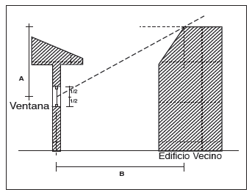
Cálculo del FAR por obstrucción |  |  |  |  |  | Cálculo del FAR total
 |  |  |  |  |  | ß | far | FART
A |  |  |  |  |  |  |  | 1.00 | 0
B |  |  |  |  |  |  |  |  | 0
 |  |  |  |  |  |  |  |  | 0
 |  |  |  |  |  |  |  |  | 0
FAR | #DIV/0! |  |  |  |  | Total |  | 1.00
 |  |  |  |  |  | 0

Factor de Sombra para Lucernarios
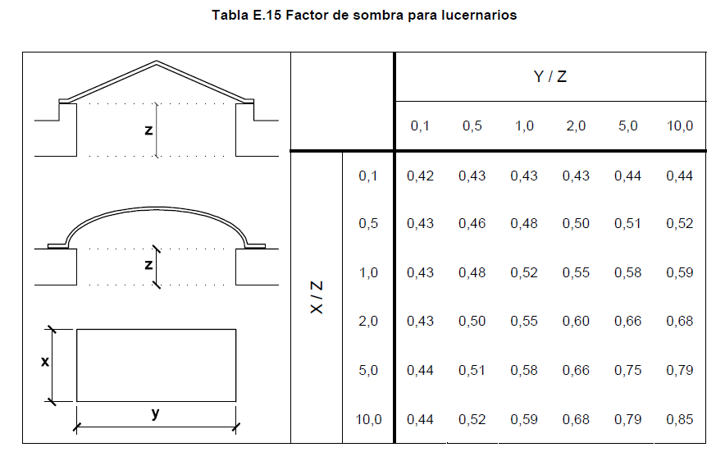

- Para los valores dentro del rango de la tabla tomar el valor mas cercano
- Para valores fuera del rango de la tabla extrapolar linealmente con los valores extremos y para el valor mas cercano de la otra variable que esta dentro de rango.
- Si Y/Z y X/Z sin los dos menores a 0.1 usar un valor de 0.4
- Si y/Z y X/Z esta en ambos sobre 10, usar un valor de 0.9 para el factor de sombra.

